Linc

A
240 | 240 | 240 | 240 | 240 | 210 | 90 | 80 | 140 | 240 | 240 | 240 | 240 | 240
240 | 240 | 240 | 240 | 160 | 20 | 10 | 10 | 40 | 40 | 240 | 240 | 240 | 240
240 | 240 | 240 | 90 | 20 | 110 | 160 | 10 | 10 | 20 | 20 | 240 | 240 | 240 |  | Stats
240 | 240 | 110 | 10 | 90 | 240 | 240 | 210 | 140 | 40 | 10 | 190 | 240 | 240 |  | Min | 10
240 | 240 | 80 | 20 | 140 | 210 | 210 | 210 | 210 | 90 | 90 | 80 | 240 | 240 |  | Max | 255
240 | 240 | 40 | 20 | 110 | 190 | 210 | 210 | 210 | 190 | 190 | 10 | 240 | 240 |  | Mean | 137.12
B
240 | 90 | 70 | 20 | 90 | 190 | 80 | 40 | 110 | 110 | 40 | 10 | 240 | 240 |  | Std-Dev | 85.43
240 | 90 | 160 | 70 | 80 | 140 | 130 | 70 | 140 | 70 | 40 | 110 | 240 | 240 |  | Dim | 14 X 18
240 | 160 | 130 | 210 | 90 | 190 | 190 | 190 | 210 | 190 | 90 | 160 | 240 | 240 |  | NumPix | 252
240 | 240 | 90 | 210 | 70 | 90 | 190 | 190 | 130 | 130 | 90 | 190 | 240 | 240
240 | 240 | 140 | 70 | 80 | 80 | 130 | 130 | 190 | 60 | 90 | 240 | 240 | 240
240 | 190 | 140 | 130 | 70 | 90 | 190 | 130 | 110 | 20 | 80 | 240 | 240 | 240 |  | B | 4 x 4
190 | 160 | 140 | 110 | 90 | 70 | 90 | 90 | 110 | 60 | 80 | 240 | 240 | 240 |  | Min | 40
190 | 160 | 140 | 40 | 160 | 80 | 20 | 10 | 20 | 10 | 130 | 240 | 240 | 240 |  | Max | 210
190 | 160 | 140 | 20 | 70 | 255 | 110 | 80 | 90 | 130 | 130 | 240 | 240 | 240 |  | Mean | 156.25
110 | 20 | 140 | 20 | 10 | 20 | 10 | 20 | 80 | 110 | 20 | 190 | 240 | 240 |  | Std-Dev | 56.20
80 | 10 | 140 | 10 | 20 | 10 | 20 | 10 | 20 | 20 | 10 | 10 | 40 | 210 |  | Sum | 2500
80 | 20 | 140 | 20 | 10 | 20 | 10 | 90 | 80 | 40 | 40 | 10 | 10 | 40 |  | Moran's I | 0.32031662269

 |  |  |  | B' | 181.7 | 181.7 | 181.7 | 181.7 |  |  |  |  |  |  | B'
 |  |  |  |  | 181.7 | 80 | 80 | 181.7 |  |  |  |  |  |  | Min | 80
 |  |  |  |  | 181.7 | 80 | 80 | 181.7 |  |  |  |  |  |  | Max | 181.66666667
 |  |  |  |  | 181.7 | 181.7 | 181.7 | 181.7 |  |  |  |  |  |  | Mean | 156.25
 |  |  |  |  |  |  |  |  |  |  |  |  |  | check in ArcGIS! | Std-Dev | 45.47
 |  |  |  |  |  |  |  |  |  |  |  |  |  |  | Sum | 2500
 |  |  |  |  |  |  |  |  |  |  |  |  |  |  | Mean core | 80
 |  |  |  |  |  |  |  |  |  |  |  |  |  |  | Mean ring | 181.67
 |  |  |  |  |  |  |  |  |  |  |  |  |  |  | Moran's I | 0.33

Indexes
N [Linc] | 252
N [MiniLinc] | 16 | Hey hey Wiki
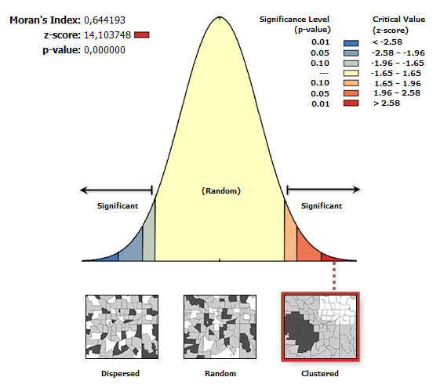

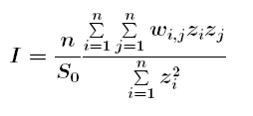
 |  | ArcGIS

 |  | Moran's I

 |  | z-score

MiniLinc
 |  |  |  |  |  |  |  |  |  |  |  |  |  |  |  |  |  |  |  |  |  |  |  |  |  |  |  |  |  | Geary |  |  |  |  |  |  |  |  |  |  |  |  |  |  |  |  | Moran

 | 240 | 240 | 240 | 240 |  |  |  | A1 | A2 | A3 | A4 | B1 | B2 | B3 | B4 | C1 | C2 | C3 | C4 | D1 | D2 | D3 | D4 | check |  | A1 | A2 | A3 | A4 | B1 | B2 | B3 | B4 | C1 | C2 | C3 | C4 | D1 | D2 | D3 | D4 | Sum |  | A1 | A2 | A3 | A4 | B1 | B2 | B3 | B4 | C1 | C2 | C3 | C4 | D1 | D2 | D3 | D4 | Sum (i)
 | 240 | 240 | 240 | 240 |  |  | A1 |  | 1 | 0 | 0 | 1 | 0 | 0 | 0 | 0 | 0 | 0 | 0 | 0 | 0 | 0 | 0 | 2 | A1 |  | 0 |  |  | 400 |  |  |  |  |  |  |  |  |  |  |  | 400 | A1 |  | 1139.06 |  |  | 1814.06 |  |  |  |  |  |  |  |  |  |  |  | 2953.13
 | 240 | 240 | 240 | 90 |  | wij | A2 | 1 |  | 1 | 0 | 0 | 1 | 0 | 0 | 0 | 0 | 0 | 0 | 0 | 0 | 0 | 0 | 3 | A2 | 0 |  | 2500 |  |  | 12100 |  |  |  |  |  |  |  |  |  |  | 14600 | A2 | 1139.06 |  | -548.44 |  |  | -2573.44 |  |  |  |  |  |  |  |  |  |  | -1982.81
 | 240 | 240 | 110 | 10 |  |  | A3 | 0 | 1 |  | 1 | 0 | 0 | 1 | 0 | 0 | 0 | 0 | 0 | 0 | 0 | 0 | 0 | 3 | A3 |  | 2500 |  | 2500 |  |  | 100 |  |  |  |  |  |  |  |  |  | 5100 | A3 |  | -548.44 |  | -548.44 |  |  | 426.56 |  |  |  |  |  |  |  |  |  | -670.31
 |  |  |  |  |  |  | A4 | 0 | 0 | 1 |  | 0 | 0 | 0 | 1 | 0 | 0 | 0 | 0 | 0 | 0 | 0 | 0 | 2 | A4 |  |  | 2500 |  |  |  |  | 0 |  |  |  |  |  |  |  |  | 2500 | A4 |  |  | -548.44 |  |  |  |  | 1139.06 |  |  |  |  |  |  |  |  | 590.63
 |  |  |  |  |  |  | B1 | 1 | 0 | 0 | 0 |  | 1 | 0 | 0 | 1 | 0 | 0 | 0 | 0 | 0 | 0 | 0 | 3 | B1 | 400 |  |  |  |  | 16900 |  |  | 0 |  |  |  |  |  |  |  | 17300 | B1 | 1814.06 |  |  |  |  | -4098.44 |  |  | 2889.06 |  |  |  |  |  |  |  | 604.69
 |  |  |  |  |  |  | B2 | 0 | 1 | 0 | 0 | 1 |  | 1 | 0 | 0 | 1 | 0 | 0 | 0 | 0 | 0 | 0 | 4 | B2 |  | 12100 |  |  | 16900 |  | 2500 |  |  |  |  |  |  |  |  |  | 31500 | B2 |  | -2573.44 |  |  | -4098.44 |  | 2001.56 |  |  | 8864.06 |  |  |  |  |  |  | 4193.75
 |  |  |  |  |  |  | B3 | 0 | 0 | 1 | 0 | 0 | 1 |  | 1 | 0 | 0 | 1 | 0 | 0 | 0 | 0 | 0 | 4 | B3 | 0 |  | 100 |  |  | 2500 |  | 3600 |  |  |  |  |  |  |  |  | 6200 | B3 | 0.00 |  | 426.56 |  |  | 2001.56 |  | -885.94 |  |  | 2264.06 |  |  |  |  |  | 3806.25
 |  |  |  |  |  |  | B4 | 0 | 0 | 0 | 1 | 0 | 0 | 1 |  | 0 | 0 | 0 | 1 | 0 | 0 | 0 | 0 | 3 | B4 |  |  |  | 0 |  | 0 | 3600 |  |  |  |  |  |  |  |  |  | 3600 | B4 |  |  |  | 1139.06 |  |  | -885.94 |  |  |  |  | 1139.06 |  |  |  |  | 1392.19
 | A1 | B1 | C1 | D1 | sample: B |  | C1 | 0 | 0 | 0 | 0 | 1 | 0 | 0 | 0 |  | 1 | 0 | 0 | 1 | 0 | 0 | 0 | 3 | C1 |  |  |  |  | 0 | 0 | 0 |  |  | 28900 |  |  |  |  |  |  | 28900 | C1 |  |  |  |  | 2889.06 |  |  |  |  | -6248.44 |  |  | 2889.06 |  |  |  | -470.31
A1 | 190 | 210 | 210 | 210 |  |  | C2 | 0 | 0 | 0 | 0 | 0 | 1 | 0 | 0 | 1 |  | 1 | 0 | 0 | 1 | 0 | 0 | 4 | C2 |  |  |  |  |  | 0 | 0 | 0 | 28900 |  | 900 |  |  |  |  |  | 29800 | C2 |  |  |  |  |  | 8864.06 |  |  | -6248.44 |  | 10026.56 |  |  | 5376.56 |  |  | 18018.75
A2 | 190 | 80 | 40 | 110 |  |  | C3 | 0 | 0 | 0 | 0 | 0 | 0 | 1 | 0 | 0 | 1 |  | 1 | 0 | 0 | 1 | 0 | 4 | C3 |  |  |  |  |  | 0 | 0 | 0 | 0 | 900 |  | 14400 |  |  |  |  | 15300 | C3 |  |  |  |  |  |  | 2264.06 |  |  | 10026.56 |  | -2910.94 |  |  | 1401.56 |  | 10781.25
A3 | 140 | 130 | 70 | 140 |  |  | C4 | 0 | 0 | 0 | 0 | 0 | 0 | 0 | 1 | 0 | 0 | 1 |  | 0 | 0 | 0 | 1 | 3 | C4 | 0 |  |  |  |  | 0 | 0 | 0 | 0 | 0 | 14400 |  |  |  |  |  | 14400 | C4 | 0.00 |  |  |  |  |  |  | 1139.06 |  |  | -2910.94 |  |  |  |  | 1814.06 | 42.19
A4 | 190 | 190 | 190 | 210 |  |  | D1 | 0 | 0 | 0 | 0 | 0 | 0 | 0 | 0 | 1 | 0 | 0 | 0 |  | 1 | 0 | 0 | 2 | D1 |  |  |  |  |  | 0 | 0 | 0 | 0 | 0 | 0 |  |  | 10000 |  |  | 10000 | D1 |  |  |  |  |  |  |  |  | 2889.06 |  |  |  |  | -2485.94 |  |  | 403.13
 |  |  |  |  |  |  | D2 | 0 | 0 | 0 | 0 | 0 | 0 | 0 | 0 | 0 | 1 | 0 | 0 | 1 |  | 1 | 0 | 3 | D2 |  |  |  |  |  | 0 | 0 | 0 | 0 | 0 | 0 | 0 | 10000 |  | 900 |  | 10900 | D2 |  |  |  |  |  |  |  |  |  | 5376.56 |  |  | -2485.94 |  | 751.56 |  | 3642.19
 |  |  |  |  |  |  | D3 | 0 | 0 | 0 | 0 | 0 | 0 | 0 | 0 | 0 | 0 | 1 | 0 | 0 | 1 |  | 1 | 3 | D3 |  |  |  |  |  | 0 | 0 | 0 | 0 | 0 | 0 | 0 | 0 | 900 |  | 4900 | 5800 | D3 |  |  |  |  |  |  |  |  |  |  | 1401.56 |  |  | 751.56 |  | -873.44 | 1279.69
ArcGIS (minilink.shp) |  |  |  |  |  |  | D4 | 0 | 0 | 0 | 0 | 0 | 0 | 0 | 0 | 0 | 0 | 0 | 1 | 0 | 0 | 1 |  | 2 | D4 |  |  |  |  |  | 0 | 0 | 0 | 0 | 0 | 0 | 0 | 0 | 0 | 4900 |  | 4900 | D4 |  |  |  |  |  |  |  |  |  |  |  | 1814.06 |  |  | -873.44 |  | 940.63
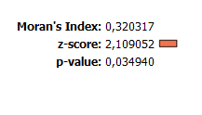
 |  |  |  |  |  |  |  |  |  |  |  |  |  |  |  |  |  |  |  |  |  |  |  | 48 |  |  |  |  |  |  |  |  |  |  |  |  |  |  |  |  |  | 201200 |  |  |  |  |  |  |  |  |  |  |  |  |  |  |  |  |  | 45525.00
 |  |  |  |  |  |  | Spatial weights matrix (contiguity type: rook) |  |  |  |  |  |  |  |  |  |  |  |  |  |  |  |  |  |  |  |  |  |  |  |  |  |  |  |  |  |  |  |  |  |  |  |  |  | ² |  |  |  |  |  |  |  |  |  |  |  |  |  |  | Sum (j)

 |  |  |  |  |  |  | can differ from 1 either being 0 (no relation) or … |  |  |  |  |  |  |  |  |  |  |  |  |  |  |  |  |  |  |  |  |  |  | Mean | 156.25 |  | C= | 0.6636 |  | I= | 0.32031662269 |  |  |  |  |  |  | A1 | B1 | C1 | D1 | Sum (i)
 |  |  |  |  |  |  | larger distances (> 0 adjacency) |  |  |  |  |  |  |  |  |  |  |  |  |  |  |  |  |  |  |  |  |  |  | Std-Abw | 56.199051 |  | N-1 | 15 |  | n/S | 0.33333333333 |  |  |  |  |  | A1 | 1139.06 | 2889.06 | 2889.06 | 2889.06 | 9806.25
 |  |  |  |  |  |  | different degrees of functional relevance / relation |  |  |  |  |  |  |  |  |  |  |  |  |  |  |  |  |  |  |  |  |  |  | z-score |  |  | Enum | 201200 |  | Enum | 45525 |  |  |  |  |  | A2 | 1139.06 | 5814.06 | 13514.06 | 2139.06 | 22606.25
 |  |  |  |  |  |  |  |  |  |  |  |  |  |  |  |  |  |  |  |  |  |  |  |  |  |  |  |  |  |  |  |  | W | 48 |  | Denom | 47375 |  |  |  |  |  | A3 | 264.06 | 689.06 | 7439.06 | 264.06 | 8656.25
 |  |  |  |  |  |  |  |  |  |  |  |  |  |  |  |  |  |  |  |  |  |  |  |  |  |  |  |  |  | N(units) | 16 |  | Denom | 47375 |  | 2nd Fac | 0.96094986807 |  |  |  |  |  | A4 | 1139.06 | 1139.06 | 1139.06 | 2889.06 | 6306.25
 |  |  |  |  |  |  |  |  |  |  |  |  |  |  |  |  |  |  |  |  |  |  |  |  |  |  |  |  |  |  |  |  |  |  |  |  |  |  |  |  |  |  |  |  |  |  |  | 47375.00

Segm
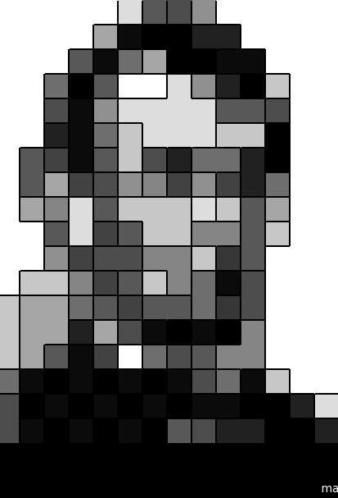

SP | 0 | (pixel-wise)
Shape | 0.1

SP | 1 | Dissolve
Shape | 0

